상품제안서
[카카오프렌즈] 춘식이빨대스텐텀블러 580ml | 상품코드: F29336

 |  |  |  |  |  |  | 02-412-0044 | www.easy1.co.kr
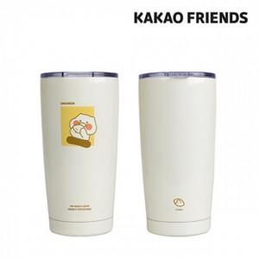

【상세/제작정보】 | 기본수량 미만 인쇄시 비용 추가. 스티커 제작및 부착 비용 별도 문의. 선물용파우치 문의.

【인쇄/포장옵션】 | 레이저, 개별인쇄 / 포장지포장

【공급단가】 | 수량 | 50~ | 100~ | 500~ | 1,000~ | 2,000~
*VAT별도 | 단가 | 14,000원 | 13,770원 | 13,440원 | 13,100원 | 12,880원

【상품 URL】 | https://dev.easy1.co.kr:443/src/goods_detail.php?gdno=29336

